상품제안서
코튼클라우드 호텔수건 30수 200g | 상품코드: F17000

 |  |  |  |  |  |  | 02-412-0044 | www.easy1.co.kr
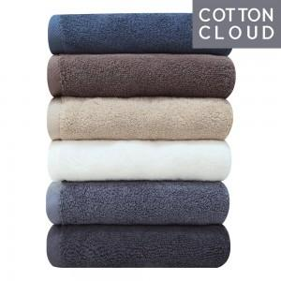 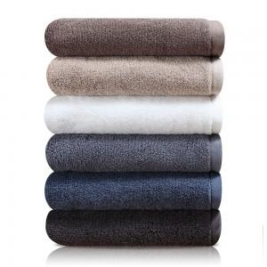

【상세/제작정보】 | 코마사 면100% 30수 200g 고급타올

【인쇄/포장옵션】 | 자수 / 포장불가능

【공급단가】 | 수량 | 100~ | 300~ | 500~ | 1,000~ | 2,000~
*VAT별도 | 단가 | 4,590원 | 4,420원 | 4,250원 | 4,080원 | 3,970원

【상품 URL】 | https://dev.easy1.co.kr:443/src/goods_detail.php?gdno=17000

